상품제안서
네이쳐 캐주얼 야외 캠핑 매트 1인용 | 상품코드: F28852

 |  |  |  |  |  |  | 02-412-0044 | www.easy1.co.kr
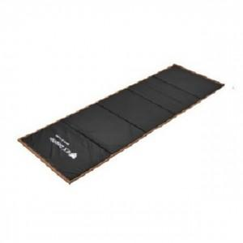

【상세/제작정보】 | 기본수량 미만 인쇄시 비용 추가.

【인쇄/포장옵션】 | 실크 / 포장불가능

【공급단가】 | 수량 | 34~ | 102~ | 340~ | 500~ | 1,000~
*VAT별도 | 단가 | 21,120원 | 20,760원 | 20,240원 | 19,880원 | 19,360원

【상품 URL】 | https://dev.easy1.co.kr:443/src/goods_detail.php?gdno=28852

